结果
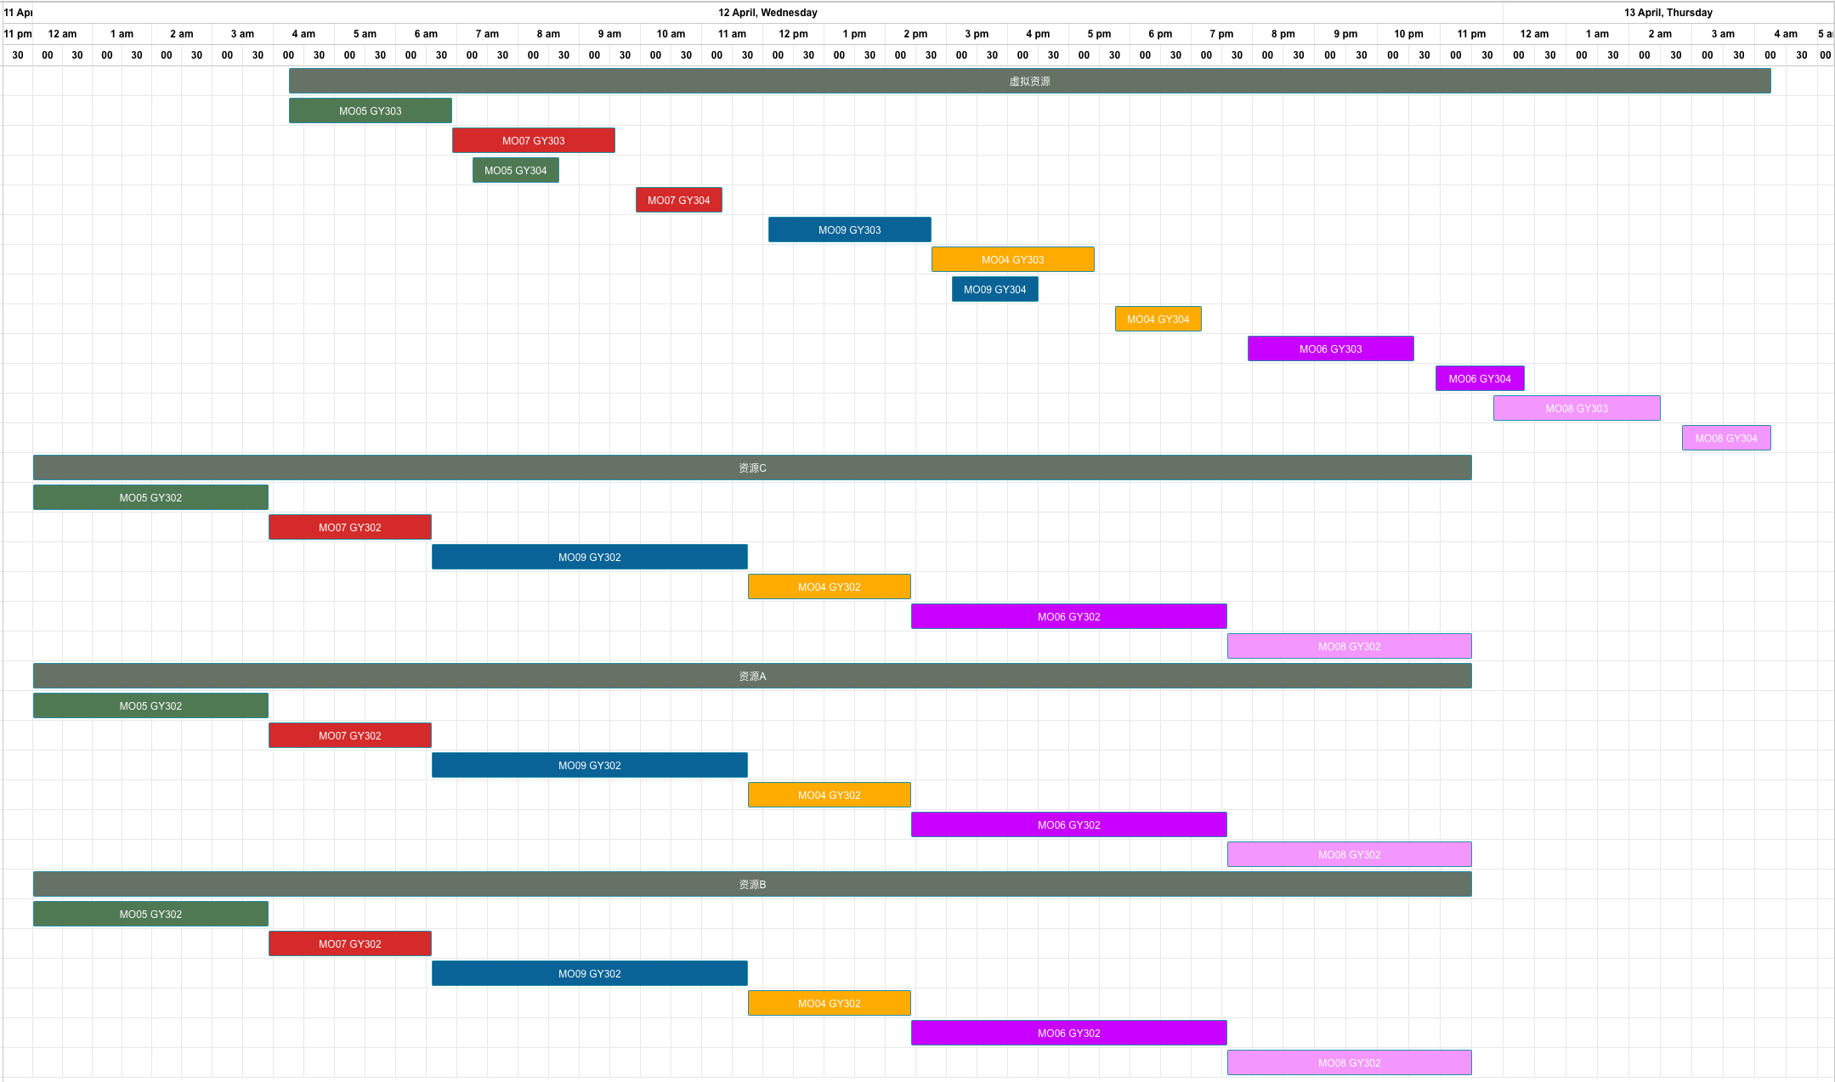
基础测试结果 | 正排，其中资源A数量为1

工单编号 | 物料编号 | 工序 | 资源组 | 资源组ID | 资源数量 | 计划开始时间 | 计划结束时间（资源）
MO05 | FG05 | GY302 | 资源C | R006 | 2 | 2023/04/12 00:00 | 2023/04/12 03:55
 |  |  | 资源A | R004 | 1 | 2023/04/12 00:00 | 2023/04/12 03:55
 |  |  | 资源B | R005 | 1 | 2023/04/12 00:00 | 2023/04/12 03:55
MO07 | FG05 | GY302 | 资源C | R006 | 2 | 2023/04/12 03:55 | 2023/04/12 06:35
 |  |  | 资源A | R004 | 1 | 2023/04/12 03:55 | 2023/04/12 06:35
 |  |  | 资源B | R005 | 1 | 2023/04/12 03:55 | 2023/04/12 06:35
MO05 | FG05 | GY303 | 虚拟资源 | 虚拟资源 | 1 | 2023/04/12 04:15 | 2023/04/12 06:55
MO09 | FG04 | GY302 | 资源C | R006 | 2 | 2023/04/12 06:35 | 2023/04/12 11:45
 |  |  | 资源A | R004 | 1 | 2023/04/12 06:35 | 2023/04/12 11:45
 |  |  | 资源B | R005 | 1 | 2023/04/12 06:35 | 2023/04/12 11:45
MO07 | FG05 | GY303 | 虚拟资源 | 虚拟资源 | 1 | 2023/04/12 06:55 | 2023/04/12 09:35
MO05 | FG05 | GY304 | 虚拟资源 | 虚拟资源 | 1 | 2023/04/12 07:15 | 2023/04/12 08:40
MO07 | FG05 | GY304 | 虚拟资源 | 虚拟资源 | 1 | 2023/04/12 09:55 | 2023/04/12 11:20
MO04 | FG04 | GY302 | 资源C | R006 | 2 | 2023/04/12 11:45 | 2023/04/12 14:25
 |  |  | 资源A | R004 | 1 | 2023/04/12 11:45 | 2023/04/12 14:25
 |  |  | 资源B | R005 | 1 | 2023/04/12 11:45 | 2023/04/12 14:25
MO09 | FG04 | GY303 | 虚拟资源 | 虚拟资源 | 1 | 2023/04/12 12:05 | 2023/04/12 14:45
MO06 | FG06 | GY302 | 资源C | R006 | 2 | 2023/04/12 14:25 | 2023/04/12 19:35
 |  |  | 资源A | R004 | 1 | 2023/04/12 14:25 | 2023/04/12 19:35
 |  |  | 资源B | R005 | 1 | 2023/04/12 14:25 | 2023/04/12 19:35
MO04 | FG04 | GY303 | 虚拟资源 | 虚拟资源 | 1 | 2023/04/12 14:45 | 2023/04/12 17:25
MO09 | FG04 | GY304 | 虚拟资源 | 虚拟资源 | 1 | 2023/04/12 15:05 | 2023/04/12 16:30
MO04 | FG04 | GY304 | 虚拟资源 | 虚拟资源 | 1 | 2023/04/12 17:45 | 2023/04/12 19:10
MO08 | FG06 | GY302 | 资源C | R006 | 2 | 2023/04/12 19:35 | 2023/04/12 23:30
 |  |  | 资源A | R004 | 1 | 2023/04/12 19:35 | 2023/04/12 23:30
 |  |  | 资源B | R005 | 1 | 2023/04/12 19:35 | 2023/04/12 23:30
MO06 | FG06 | GY303 | 虚拟资源 | 虚拟资源 | 1 | 2023/04/12 19:55 | 2023/04/12 22:35
MO06 | FG06 | GY304 | 虚拟资源 | 虚拟资源 | 1 | 2023/04/12 22:55 | 2023/04/13 00:20
MO08 | FG06 | GY303 | 虚拟资源 | 虚拟资源 | 1 | 2023/04/12 23:50 | 2023/04/13 02:30
MO08 | FG06 | GY304 | 虚拟资源 | 虚拟资源 | 1 | 2023/04/13 02:50 | 2023/04/13 04:15

